Gesamtkostenübersicht
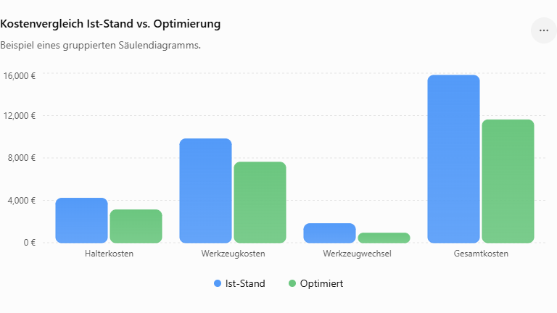
Firma |  |  | Name

Werkstück |  |  | Datum

Zeichnungs-Nr.

 |  | IST-Stand | optimiert
Werkzeugkosten ( Jahr / Auftrag ) |  |  |  | Ersparnis € | Ersparnis %
Halterkosten |  | 833.33 € | 520.83 € | 312.50 € | 38%
Werkzeugkosten |  | 12,500.00 € | 7,734.38 € | 4,765.63 € | 38%
Fertigungskosten (Jahr / Auftrag)
Fertigungskosten ( € ) |  | 266,666.67 € | 266,666.67 € | 0.00 € | 0%
Werkzeugwechselkosten ( € ) |  | 2,833.33 € | 1,770.83 € | 1,062.50 € | 38%
Kosteneinsparung ( Jahr / Auftrag )
Gesamtkosten | (€) | 282,833.33 € | 276,692.71 € | 6,140.63 € | 2%

Gesamteinsparung (Jahr / Auftrag ) |  | 6,140.63 €

Tabelle1
Posten | IST-Stand | optimiert
Halterkosten | 833.33333333 | 520.83333333
Werkzeugkosten | 12500 | 7734.375
Fertigungskosten ( € ) | 266666.66667 | 266666.66667
Werkzeugwechselkosten ( € ) | 2833.3333333 | 1770.8333333
Gesamtkosten | 282833.33333 | 276692.70833

